Лист1
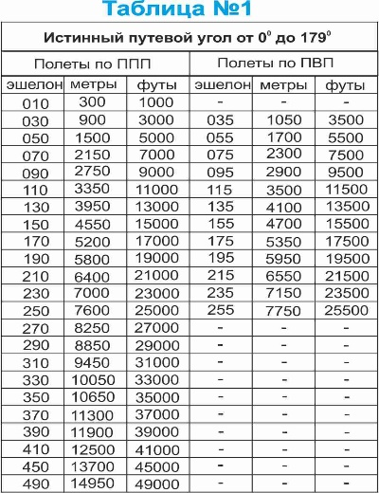

Перевод МЕТРЫ в ФУТЫ
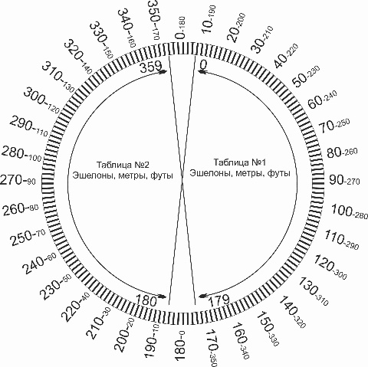

 |  |  | сайт: aviauslugi.com
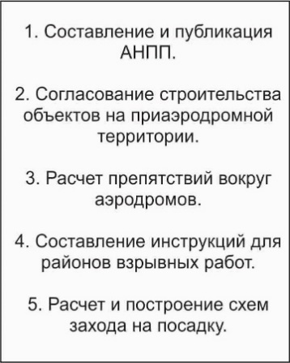

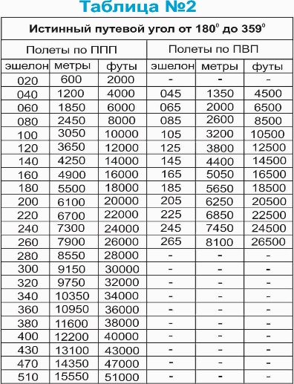
Ввод Метры, м | = | 88.0
После ввода нажмите ENTER
Результат Футы | = | 288.71

Перевод ФУТЫ в МЕТРЫ

О разработчике
Ввод Футы | = | 45.0
После ввода нажмите ENTER
Результат Метры, м | = | 147.64

